画面一覧
画面一覧
システム名
機能名
外注チェック
承認者
作成日
TPI
2021/01/08
作成者

№ | 業務 | 画面 |  | ファイル名 | 備考
 |  | 画面名称 | 画面ID
1 |  | 外注チェックメイン画面

外注チェックメイン画面
画面レイアウト
システム名
機能名
外注チェック
承認者
作成日
TPI
2021/01/08
作成者

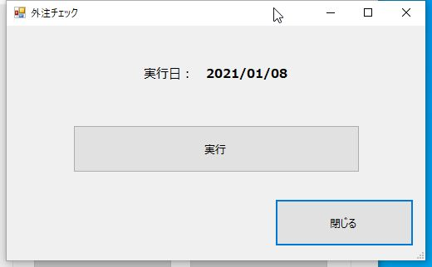
1. 画面名称
外注チェックメイン

2. 画面ID

3. 用途
外注チェックのメイン画面。

4. 備考

